关系图
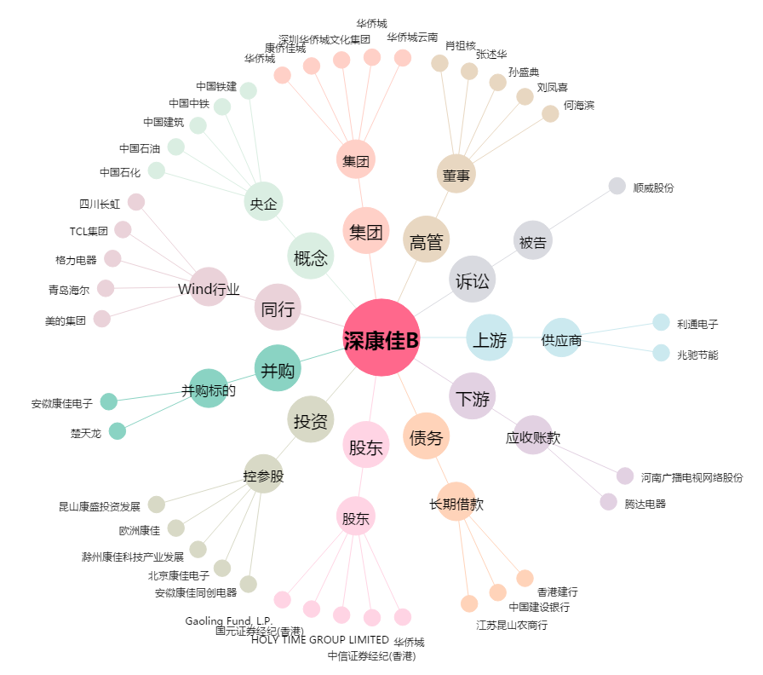
深康佳B[200016.SZ] - 关系概览图

